2026-2027
sem.36
3
sem.5
sem.9
23
sem.22
Association Musicale de Mornant & Chaussan
SEPT. 2026 |  | OCTOBRE |  | NOVEMBRE |  | DECEMBRE |  | JANVIER 2027 |  | FEVRIER |  | MARS |  | AVRIL |  | MAI |  | JUIN |  | JUILLET
M | 1 | J | 1 | D | 1 | M | 1 | V | 1 | L | 1 | L | 1 | J | 1 | S | 1 Fête du travail | M | 1 | J | 1
10
30
M | 2 | V | 2 |  |  | M | 2 | S | 2 | M | 2 | M | 2 | V | 2 | D | 2 | M | 2 | V | 2
sem.45
17
19
J | 3 | S | 3 | L | 2 | J | 3 | D | 3 | M | 3 | M | 3 | S | 3 |  |  | J | 3 | S | 3 Vacances scolaires
V | 4 | D | 4 | M | 3 | V | 4 |  |  | J | 4 | J | 4 | D | 4 | L | 3 | V | 4 | D | 4
6
sem.1
sem.18
S | 5 Forum Assoc |  |  | M | 4 | S | 5 | L | 4 | V | 5 | V | 5 |  |  | M | 4 | S | 5
sem.41
26
sem.27
D | 6 | L | 5 | J | 5 | D | 6 | M | 5 | S | 6 Stage FM | S | 6 | L | 5 L. de Pâques | M | 5 | D | 6 | L | 5
13
sem.14
 |  | M | 6 | V | 6 |  | Fin 1er Trim. | M | 6 | D | 7 | D | 7 | M | 6 | J | 6 |  |  | M | 6
sem.37
4
sem.50
24
L | 7 | M | 7 | S | 7 | L | 7 | J | 7 |  |  |  |  | M | 7 | V | 7 | L | 7 | M | 7
sem.6
sem.10
sem.23
M | 8 | J | 8 | D | 8 | M | 8 | V | 8 | L | 8 | L | 8 | J | 8 | S | 8 Arm. Chaussan | M | 8 | J | 8
11
31
M | 9 Prise d'horaires | V | 9 |  |  | M | 9 | S | 9 | M | 9 | M | 9 | V | 9 | D | 9 | M | 9 | V | 9
sem.46
18
20
J | 10 | S | 10 | L | 9 | J | 10 | D | 10 | M | 10 | M | 10 | S | 10 |  |  | J | 10 | S | 10
V | 11 | D | 11 | M | 10 | V | 11 |  |  | J | 11 | J | 11 | D | 11 | L | 10 | V | 11 | D | 11
sem.2
sem.19
S | 12 |  |  | M | 11 Arm. Chaussan | S | 12 | L | 11 | V | 12 | V | 12 Concert Chaussan |  |  | M | 11 | S | 12 1ère Scène
sem.42
sem.15
sem.28
D | 13 | L | 12 | J | 12 | D | 13 | M | 12 | S | 13 | S | 13 | L | 12 | M | 12 | D | 13 | L | 12
7
sem.51
14
 |  | M | 13 | V | 13 |  |  | M | 13 | D | 14 | D | 14 | M | 13 | J | 13 Ascencion |  |  | M | 13
5
27
L | 14 | M | 14 | S | 14 | L | 14 | J | 14 |  |  |  |  | M | 14 | V | 14 | L | 14 P. Ouv. Chaussan | M | 14 Fête nationale
sem.38
sem.7
sem.11
sem.24
M | 15 | J | 15 | D | 15 | M | 15 | V | 15 | L | 15 | L | 15 | J | 15 | S | 15 | M | 15 | J | 15
1
12
M | 16 | V | 16 |  |  | M | 16 | S | 16 Stage FM | M | 16 | M | 16 Semaine | V | 16 | D | 16 | M | 16 P. Ouv. Mornant | V | 16
sem.47
32
J | 17 | S | 17 | L | 16 | J | 17 | D | 17 | M | 17 | M | 17 Audition | S | 17 |  |  | J | 17 | S | 17
8
V | 18 | D | 18 | M | 17 | V | 18 Concert Noël |  |  | J | 18 | J | 18 | D | 18 | L | 17 | V | 18 | D | 18
sem.3
21
sem.20
S | 19 |  |  | M | 18 | S | 19 | L | 18 | V | 19 | V | 19 |  |  | M | 18 | S | 19 Fête mus Mornant
sem.43
sem.16
28
sem.29
D | 20 | L | 19 | J | 19 Assemblée G | D | 20 | M | 19 | S | 20 | S | 20 | L | 19 | M | 19 | D | 20 | L | 19
15
 |  | M | 20 | V | 20 |  |  | M | 20 | D | 21 | D | 21 | M | 20 | J | 20 |  | Fin 3è Trim. | M | 20
sem.39
sem.52
sem.25
L | 21 | M | 21 | S | 21 | L | 21 | J | 21 |  |  |  | Fin 2è Trim. | M | 21 | V | 21 | L | 21 | M | 21
sem.8
sem.12
M | 22 | J | 22 | D | 22 | M | 22 | V | 22 | L | 22 | L | 22 | J | 22 | S | 22 | M | 22 | J | 22
2
M | 23 | V | 23 |  |  | M | 23 | S | 23 | M | 23 | M | 23 | V | 23 | D | 23 | M | 23 Semaine de | V | 23
sem.48
22
J | 24 | S | 24 | L | 23 | J | 24 | D | 24 | M | 24 | M | 24 | S | 24 |  |  | J | 24 Rattrapage | S | 24
V | 25 | D | 25 | M | 24 | V | 25 |  |  | J | 25 | J | 25 | D | 25 | L | 24 L.Pentecôte | V | 25 | D | 25
9
sem.4
sem.21
S | 26 |  |  | M | 25 | S | 26 | L | 25 | V | 26 | V | 26 |  |  | M | 25 | S | 26
sem.44
sem.17
29
sem.30
D | 27 | L | 26 | J | 26 | D | 27 | M | 26 | S | 27 | S | 27 Passage cycles | L | 26 | M | 26 | D | 27 | L | 26
16
 |  | M | 27 | V | 27 |  |  | M | 27 | D | 28 | D | 28 | M | 27 | J | 27 |  |  | M | 27
sem. 40
sem.53
25
sem.26
L | 28 | M | 28 | S | 28 | L | 28 | J | 28 |  |  |  |  | M | 28 | V | 28 | L | 28 | M | 28
sem.13
M | 29 | J | 29 | D | 29 | M | 29 | V | 29 |  |  | L | 29 | J | 29 | S | 29 | M | 29 | J | 29
M | 30 | V | 30 |  |  | M | 30 | S | 30 |  |  | M | 30 | V | 30 | D | 30 | M | 30 | V | 30
sem.49
 |  | S | 31 | L | 30 | J | 31 | D | 31 |  |  | M | 31 |  |  | L | 31 |  |  | S | 31
Concert de Noël
vendredi 18 déc. 20h30 (Boulodrome, MORNANT)
Mardi 11 novembre---rattrapé le mardi 22 juin. Vendredi 8 mai---rattrapé le vendredi 25 juin.
Jeudi 13 mai (Ascension)---rattrapé le jeudi 24 juin.
(Les animateurs sont susceptibles de modifier les dates de rattrapage)
Fête de la musique samedi 19 juin. 17h30
(Place de la liberté, Mornant)
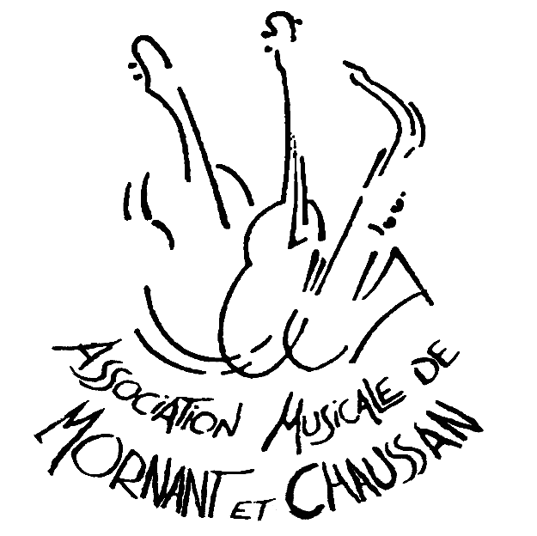
CALENDRIER |  |  |  |  |  |  |  |  |  |  |  |  |  |  |  |  |  |  | ASSEMBLÉE GÉNÉRALE
 |  |  |  |  |  |  |  |  |  |  |  |  |  |  |  |  |  |  | jeudi 19 novembre à 19h30 salle DEBUSSY (Mornant)
2026/2027
Venez nous aider pour les spectacles.
il vous suffit d'appeler l'école. D'avance merci
retrouvez-nous sur internet
www.musique-mornant.fr
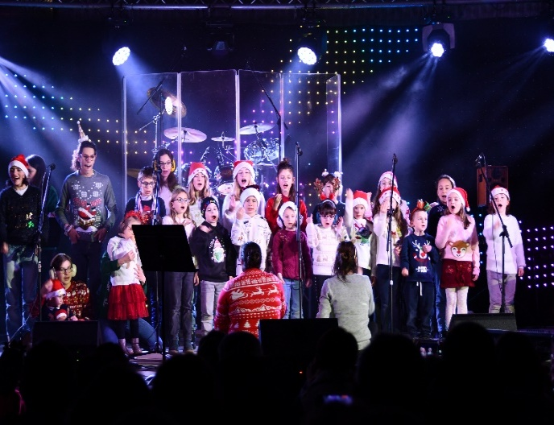

prise d'horaires semaine du 7 au 11 sept. (voir sur le site internet)

 |  |  |  |  | Concert 1ère Scène samedi 12 juin 18h30 (Au boulodrome de Mornant)

